Sheet1
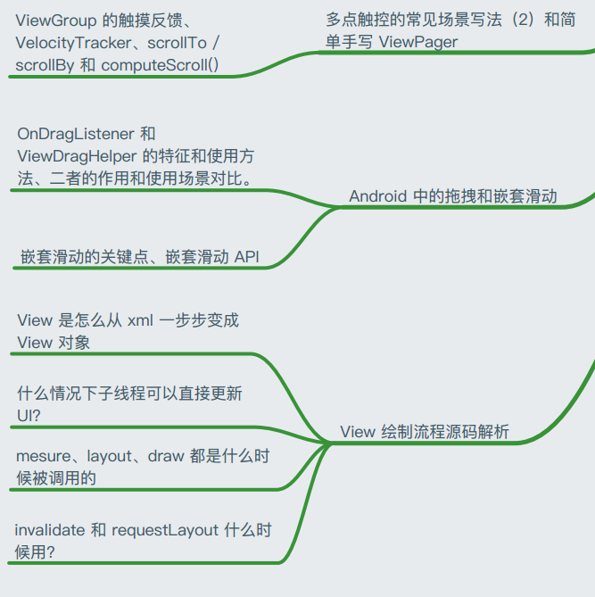
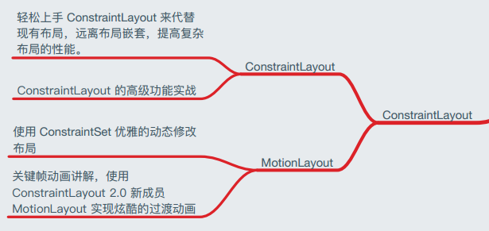
丢物线课程 | 网易微专业 | 动脑学院的课程和网易的差不多一样，动脑的太老2018的。
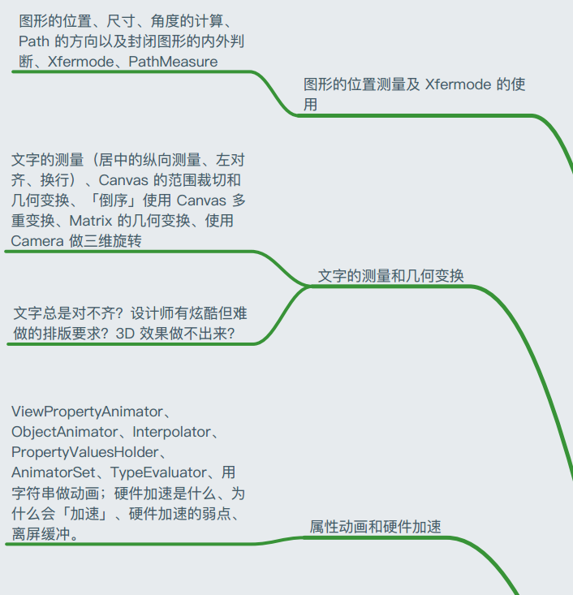
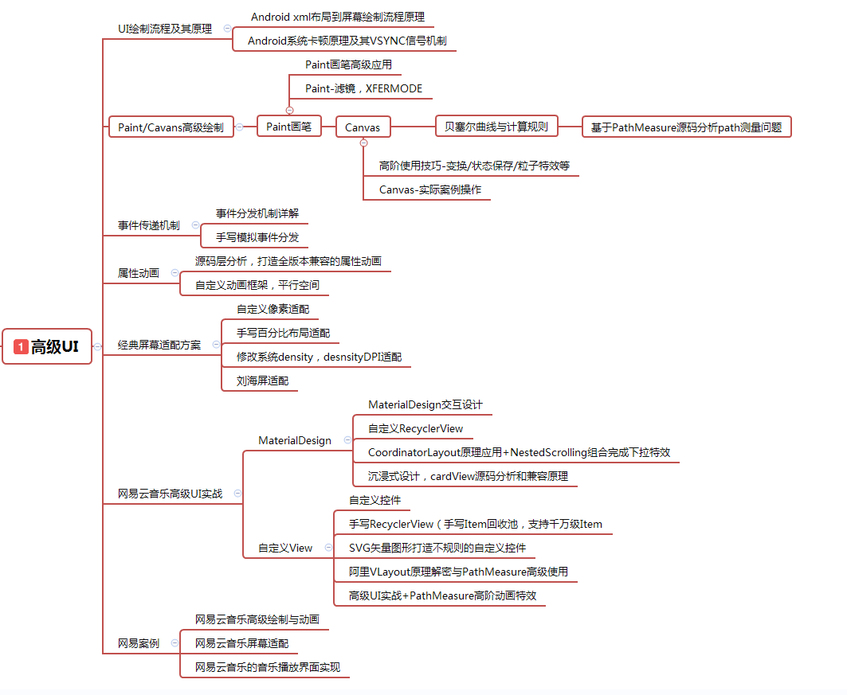

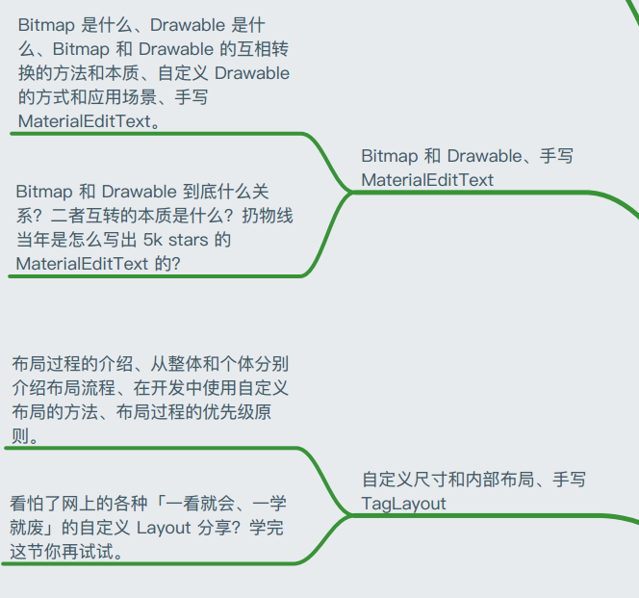

 | 1、丢物线课程+网页基础
 | ## 网页rengwuxian.com
 | HenCoder Android 开发进阶: 自定义 View 1-1 绘制基础
 | HenCoder Android 开发进阶: 自定义 View 1-2 Paint 详解
 | HenCoder Android 开发进阶：自定义 View 1-3 drawText() 文字的绘制
 | HenCoder Android 开发进阶：自定义 View 1-4 Canvas 对绘制的辅助
 | HenCoder Android 开发进阶：自定义 View 1-5 绘制顺序
 | HenCoder Android 自定义 View 1-6：属性动画 Property Animation（上手篇）
 | HenCoder Android 自定义 View 1-7：属性动画 Property Animation（进阶篇）
 | HenCoder Android 自定义 View 1-8 硬件加速
 | HenCoder Android 自定义 View 2-1 布局基础
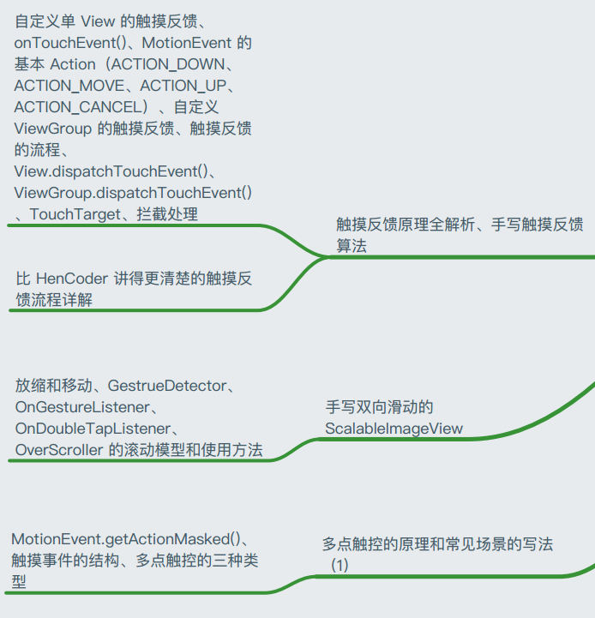
 | HenCoder Android 自定义 View 2-2 全新定义 View 的尺寸
 | HenCoder Android 自定义 View 2-3 定制 Layout 的内部布局
 | HenCoder 自定义 View 3-1 触摸反馈，以及 HenCoder Plus

